Edad_Antigüedad
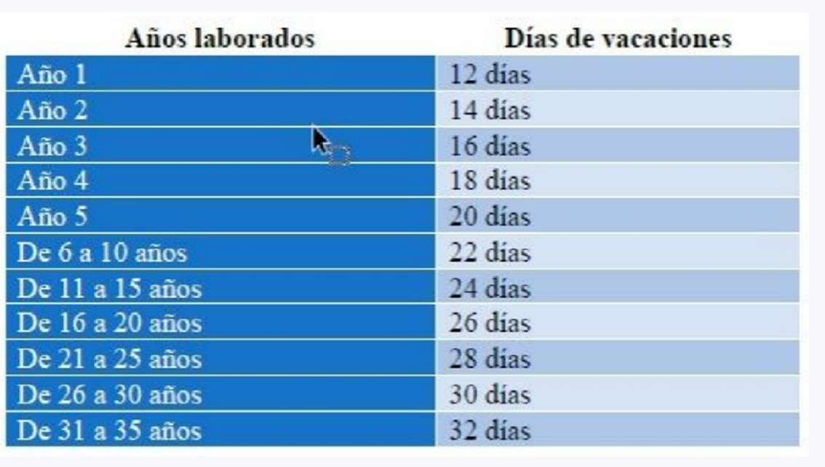
 |  |  |  |  |  |  |  |  | Años
Area | Prom Experiencia del Equipo | Prom Edad | Total Dias de Vacaciones | Prom Dias de Vacaciones | Area | Mín. Antigüedad | Prom Antigüedad | Máx. Antigüedad | 1 | 12
COCIMIENTOS | 13.86 | 37.86 | 1138 | 23.22 | COCIMIENTOS | 0.00 | 13.86 | 30.00 | 2 | 14
CUARTOS FRIOS | 14.46 | 39.51 | 1786 | 23.50 | CUARTOS FRIOS | 1.00 | 14.46 | 30.00 | 3 | 16
ELABORACION | 19.00 | 42.69 | 160 | 26.67 | ELABORACION | 6.00 | 19.00 | 27.00 | 4 | 18
MANTENIMIENTO | 21.21 | 44.47 | 884 | 26.79 | MANTENIMIENTO | 3.00 | 21.21 | 30.00 | 5 | 20
Total general | 15.80 | 40.13 | 3968 | 24.20 | Total general | 0.00 | 15.80 | 30.00 | 6 | 22
 |  |  |  |  |  |  |  |  | 7 | 22
 |  |  |  |  |  |  |  |  | 8 | 22
 |  |  |  |  | Area | Mín. Edad | Prom Edad | Máx. Edad | 9 | 22
 |  |  |  |  | COCIMIENTOS | 22.66 | 37.86 | 55.18 | 10 | 22
 |  |  |  |  | CUARTOS FRIOS | 22.25 | 39.51 | 59.51 | 11 | 24
 |  |  |  |  | ELABORACION | 29.50 | 42.69 | 52.67 | 12 | 24
 |  |  |  |  | MANTENIMIENTO | 25.14 | 44.47 | 57.48 | 13 | 24
 |  |  |  |  | Total general | 22.25 | 40.13 | 59.51 | 14 | 24
 |  |  |  |  |  |  |  |  | 15 | 24
 |  |  |  |  |  |  |  |  | 16 | 26
 |  |  |  |  |  |  |  |  | 17 | 26
 |  |  |  |  |  |  |  |  | 18 | 26
 |  |  |  |  |  |  |  |  | 19 | 26
 |  |  |  |  |  |  |  |  | 20 | 26
 |  |  |  |  |  |  |  |  | 21 | 28
 |  |  |  |  |  |  |  |  | 22 | 28
 |  |  |  |  |  |  |  |  | 23 | 28
 |  |  |  |  |  |  |  |  | 24 | 28
 |  |  |  |  |  |  |  |  | 25 | 28
 |  |  |  |  |  |  |  |  | 26 | 30
 |  |  |  |  |  |  |  |  | 27 | 30
 |  |  |  |  |  |  |  |  | 28 | 30
 |  |  |  |  |  |  |  |  | 29 | 30
 |  |  |  |  |  |  |  |  | 30 | 30
 |  |  |  |  |  |  |  |  | 31 | 32
 |  |  |  |  |  |  |  |  | 32 | 32
 |  |  |  |  |  |  |  |  | 33 | 32
 |  |  |  |  |  |  |  |  | 34 | 32
 |  |  |  |  |  |  |  |  | 35 | 32

